S01_01_12
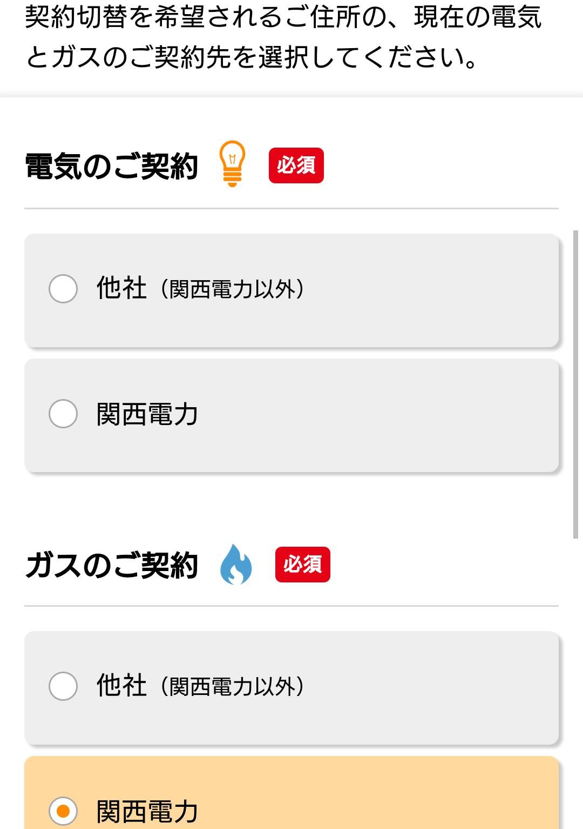
テストケースID | S01_01_12
大分類 | スマホ
小分類 | Android 5.0
ブラウザ | Chrome
テスト手法 | Appium

「他社（関西電力以外）」ラジオボタンを確認する。

